Flx
Noções Básicas De Fluxogramas:
 | Um fluxograma é representação gráfica de um processo, passo à passo. É um processo de
normalização muito útil, principalmente quando temos que determinar um projeto complexo.
 | Desenvolvem-se o fluxograma de cima para baixo, da esquerda para a direita, as questões
devem ser apresentadas de forma a admitir 2 reposta: Sim (S) ou Não (N)
 | Simbologia:
INÍCIO
 | Início ou Fim de |  | Operação ou
Dar Baixa Na Lista
 | processo |  | processamento
FIM

 |  | Sentido do Fluxo | Dúvidas ou decisão:
Decisão?
Cortar?
 |  |  |  |  | N
 | Conector de rotina:
 |  |  |  | S

5
Estacionamento | 100.00
Alimentação | 56.00
Alojamento | 500.00
Telefone | 50.00

Faça o fluxograma para identificar o produto com valor igual a 50.00
Faça um fluxograma para ordenar os itens em ordem crescente

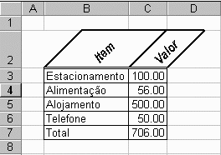

 |  | Estacionamento | 100.00
 |  | Alimentação | 56.00
 |  | Alojamento | 500.00
 |  | Telefone | 50.00

Plan2
INÍCIO
3

Dimensionar Matriz LE(4);LV(4);RE(4);RV(4)
C=0

4

C=C+1
MOSTRAR TABELA
LE(1)=¨ESTACIONAMENTO":RE(1)="":LV(1)=100:RV(1)=0

C>4?
FIM
S=S+1
RE(S)=LE(K)RV(S)=LV(K)

LE(2)=¨ALIMENTAÇÃO":RE(2)="":LV(2)=56:RV(2)=0

LE(K)="": LV(K)=0
LE(C)=""?

LE(3)=¨AL0JAMENTO":RE(3)="":LV(3)=500:RV(3)=0
3
1

 |  |  | S

LE(4)=¨TELEFONE":RE(4)="":LV(4)=50:RV(4)=0
LV(K) > LV(C)?

3

S=0:K=0
K=C

1
K=K+1
3

K>4?
LE(K)=""?
N
3

 | S
S=4?
1

4
S

K=0

1

 |  | S

7
Operadores Lógicos:
"And", "Or"
Seja a Tabela de Vendas de Produtos Abaixo:
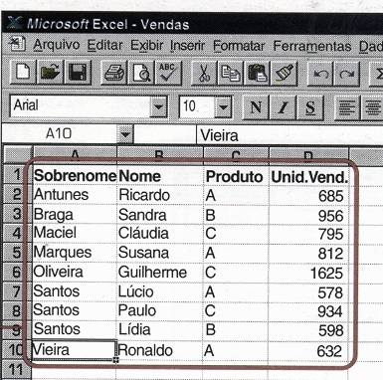

Relacione o conjunto dos vendedores do produto A
Faça o fluxograma para classificar os vendedores dos produtos, por produtos.

 | 165

10
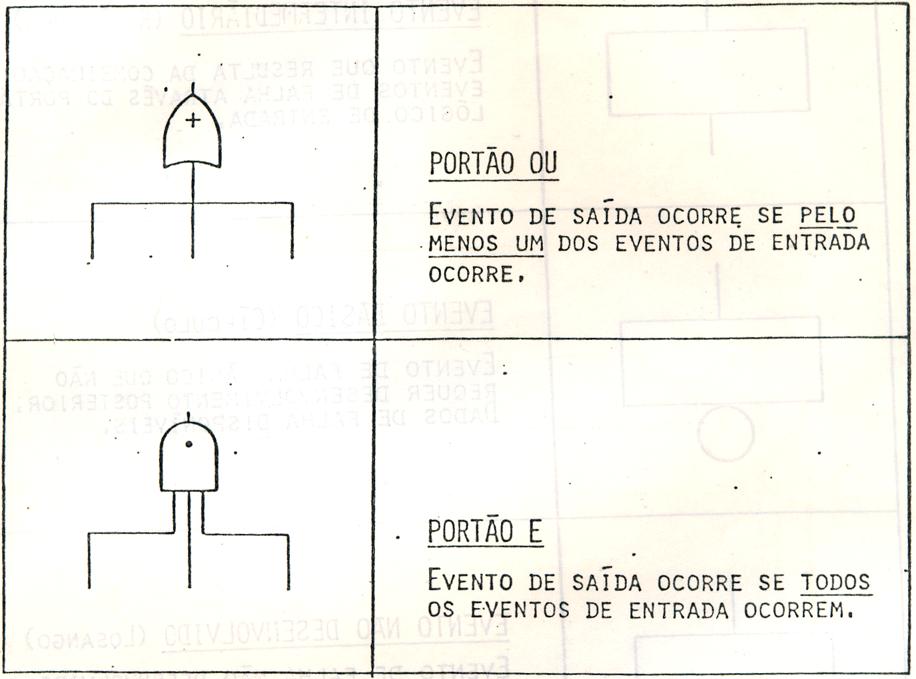
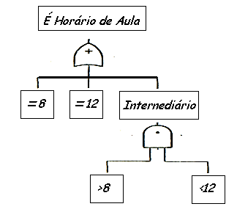
 | Tabela-Verdade
Uma tabela-verdade abrange os arranjos possíveis entre os juizos de proporções simples
Através desses arranjos obtem-se os juizos de proporções compostas valendo-se da regra
de montagem dos conectivos.

Negação: ~ (Não) |  |  | Disjunção: V (ou) |  |  | Conjunção Ù ( e)

 | p | ~p | p | q | pVq | p | q | pÙq
 | V | F | V | V | V | V | V | V
 | F | V | V | F | V | V | F | F
 |  |  | F | V | V | F | V | F
 |  |  | F | F | F | F | F | F

